修改
宁波品秀美容科技有限公司 宁波高新区江南路1528号高新科技广场2号楼10楼 电话：0574-27889688 传真：0574-27889655 sales@hair-brushes.com lucky@jsiu.com
订单
供货商： | 宁波市艾盛电器有限公司 |  |  |  | 订单号 | B10-MJQ1-BU
电话： | 0574-27889688 |  |  |  | 日期 | 2025年09月03日
联系人： | 孙诚昱 |  |  |  | 订单安排人 | 孙诚昱
产品编号 | 产品图片 | 描述 | 数量/个 | 单价 | 金额 | 包装方式
B10-MJQ1-BU | 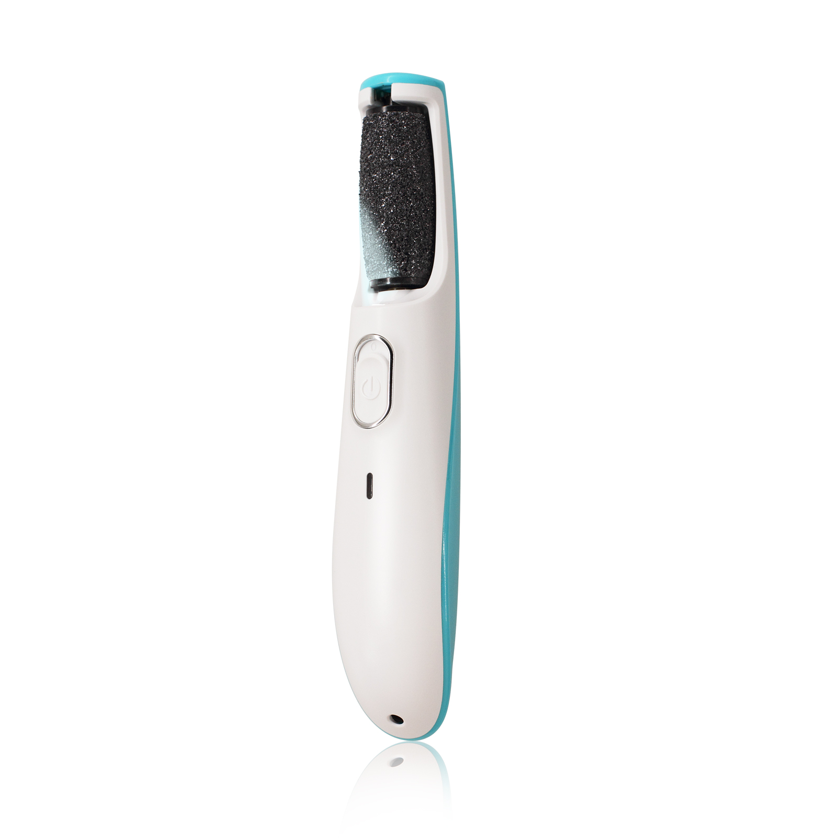 | 电动磨脚器，我司型号：AS992 材料：ABS，上盖蓝色注塑，下盖白色磨砂面，上盖银色logo：am:800 距离尾端25mm，logo大小：18mm*11mm 镍氢电池：AAA 600mA*3 机器下盖贴产品信息标签，透明黑字可移型不干胶； 2个磨头，60目/100目，60目装机器上； 配件：1根usb数据线，1个白色抽绳袋，一本说明书，铜版纸，外包装：350g白卡彩印纸盒，CMYK印刷，表面覆雅膜； 装箱率：100pcs无内盒，单边长度不得超过60cm | 0PCS | ¥28.00 |  | 无内盒

 | 以上价格含税运含包装
进仓地址： | 宁波江南路1528号高新科技广场2号楼10楼，邮编:315048
付款方式: |  |  |  |  | 色卡 | Logo
交货时间: | 2025年09月18日 |  |  |  | 蓝色 | am:800
箱规: | 100pcs无内盒，单边长度不得超过60cm
产前确认样:
出货样:
注意事项:
留样3套，注意1：出厂时电池电量60%以上
有评论提到噪音大，这批货噪音不要大于上一批货。

 | 宁波品秀美容科技有限公司
 | ---------------------- |  |  | ----------------------

